Mapa
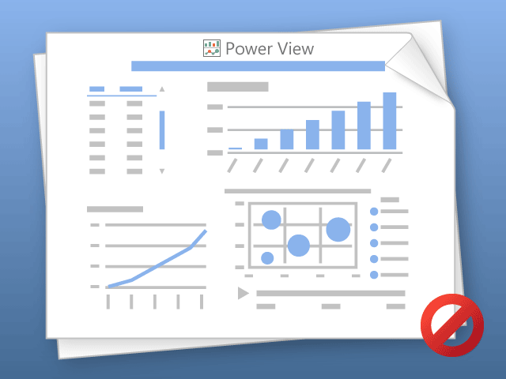

W programie Power View można drukować tylko jeden arkusz naraz.
Przełącz do żądanego arkusza i spróbuj ponownie.

